Sheet1
1 | 装备tips修改
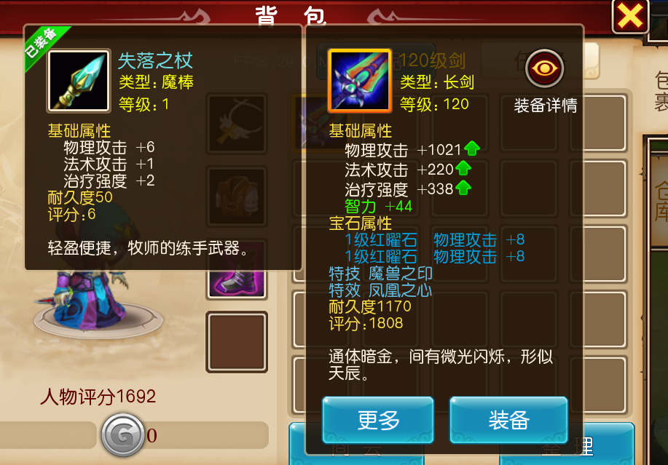

 | 标题色，所有的标题都是统一的颜色（美术来设计一个统一的颜色）
 | 绿色，与绿色品质装备的颜色相同
 | 蓝色，与蓝色品质装备的颜色相同
 | 紫色，与紫色品质装备的颜色相同

